封面
浙江港航综合管理与服务平台

 | 视频查看

界 面 设 计 说 明

Sheet5
业务 名称 | 浙江港航综合管理与服务平台 | 模块 名称 | 信息发布 | 程序号 |  |  | 语言 | Java | 制作 | 包 | 完成时间 | 2016-08-25 15:54:14
程序处理概要图 |  |  |  |  | 涉及的表
 |  |  |  |  | 序号 | 表名 | 表中文名 |  |  |  |  | 读写
 |  |  |  |  | 1 | T_USER | 用户信息表 |  |  |  |  | I
ｼｽﾃﾑ管理ﾏｽﾀ
 |  |  |  |  | 2 | T_KR_DEN | 経理伝票ヘッダ |  |  |  |  | I
用户信息表
 |  |  |  |  | 3 | T_KR_MDEN | 月次用経理伝票ヘッダ |  |  |  |  | I/O
 |  |  |  |  | 4 | T_KR_MDEN_MS | 月次用経理伝票明細 |  |  |  |  | I/O
 |  |  |  |  | 5 | T_KR_MSYUKEI | 経理月次集計 |  |  |  |  | Ｏ
 |  |  |  |  | 6 | T_LOG | ログデータ |  |  |  |  | Ｏ
月次用
経理伝ｯﾀﾞ
Info_pub
信息发布
経理月次集計
 |  |  |  |  | 7 | T_LOG_MS | ログ明細データ |  |  |  |  | Ｏ

月次用
経理伝明細

ﾛｸﾞﾃﾞｰﾀ
ﾛｸﾞ明細ﾃﾞｰﾀ

処 理 概 要 |  |  |  |  | フ ァ イ ル 入 力 順 序
日次締を終えたﾃﾞｰﾀを集計する。

戻 り 値

视频查看_实时预览
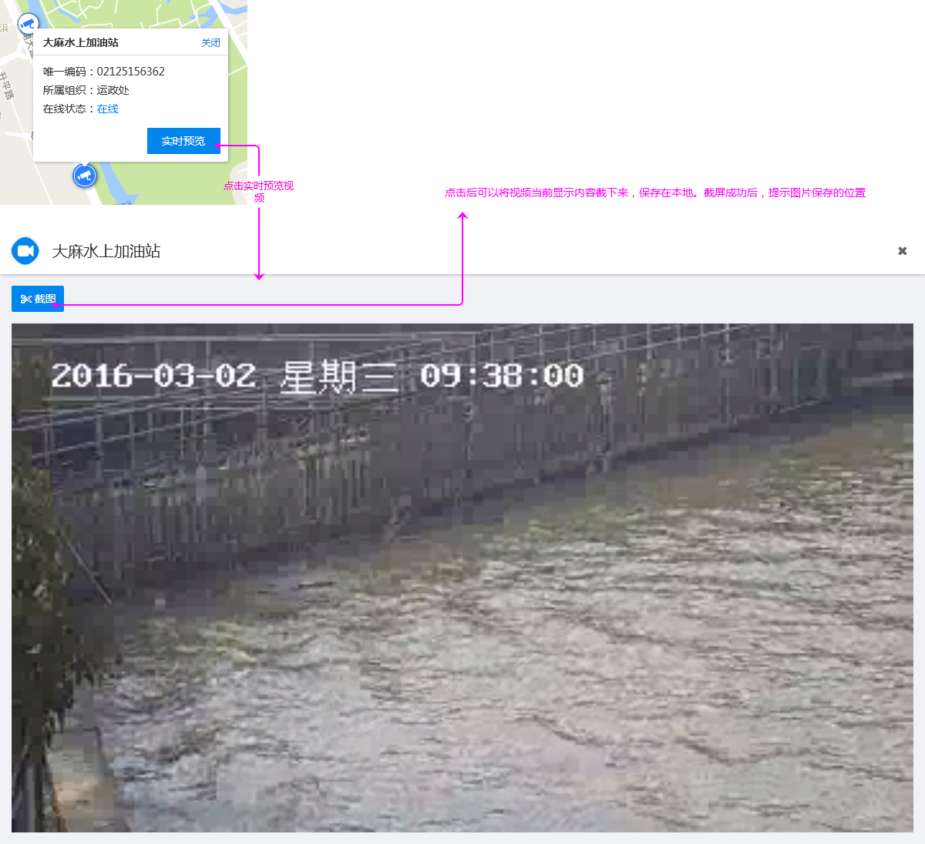
视频查看
视频查看主要有：1视频实时预览、2.GIS地图展示 3.视频搜索 4.终点关注视频收藏。
1.实时预览
功能描述：左侧按照全省11个港航管理局的组织架构展示，右侧是视频实时预览窗口。同时提供视频的模糊查询。
前置条件：进入视频查看中的“实时预览界面”
效果图:

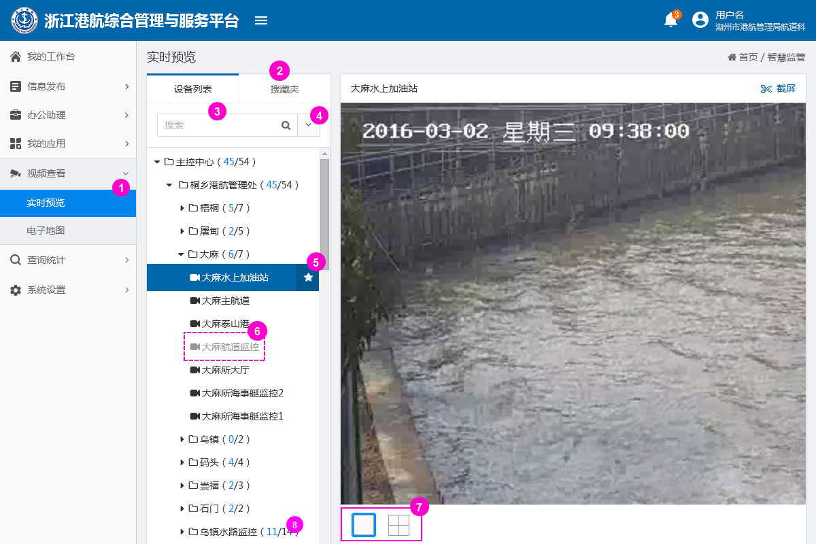

1.点击实时预览，即可进入到实时预览界面

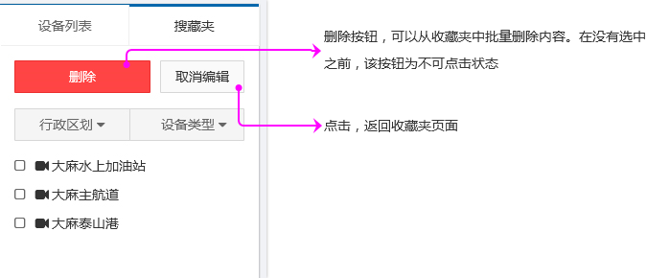
2.点击“搜藏夹”进入搜藏夹界面,如下图所示

3.此处，可以输入视频名称，点击搜索按钮进行搜索。在搜索结果中，输入的关键词高亮显示，如下图所示
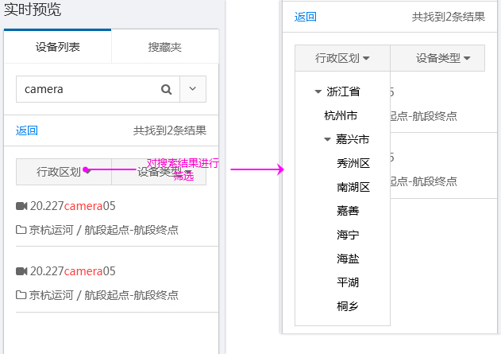

4.点击展开更多搜索条件（如下图所示）
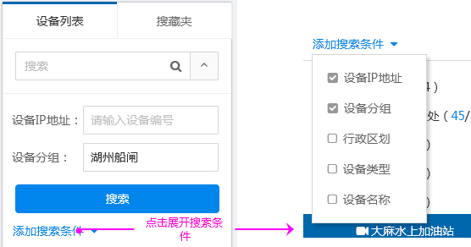

5.点击，可以收藏该视频或者取消收藏

6.灰色，代表该设备处于离线状态。

7.切换视频矩阵的显示，现在仅提供2种矩阵

8.蓝色的数字代表当前在线的设备，黑色的数字代表监控设备总量

2.电子地图
功能描述：在全省港航视频整合的基础上，在GIS平台上展示全省港航视频监控数据。并具有图层过滤功能
前置条件：进入视频查看中的“电子地图”页面
效果图:
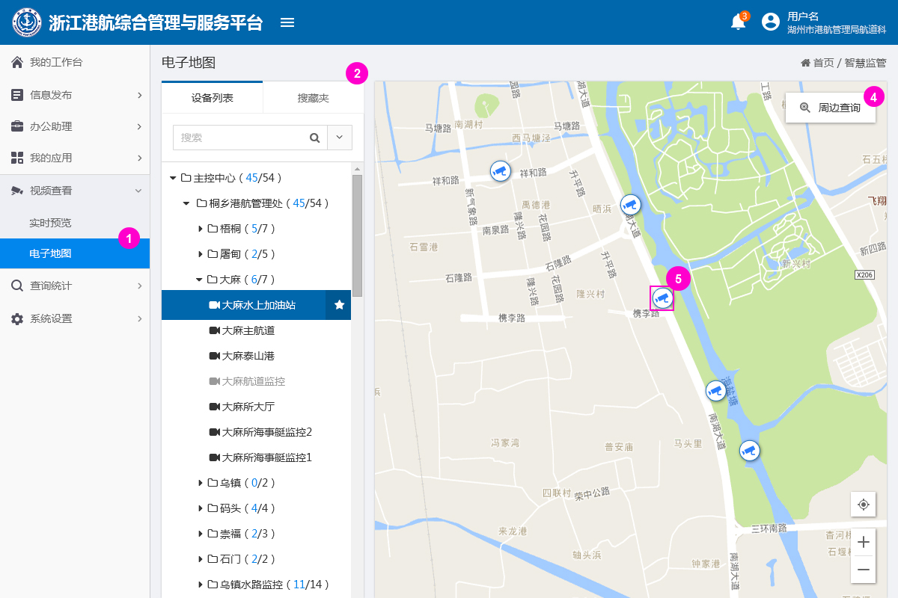

1.点击进入电子地图页面

2.此部分的操作方式，和实时预览是一致的。

3.点击后，可在地图上画一个圈，查询圈中范围内的视频信息，如下图所示

4.点击可以查看视频信息，如下图所示

